Лист1
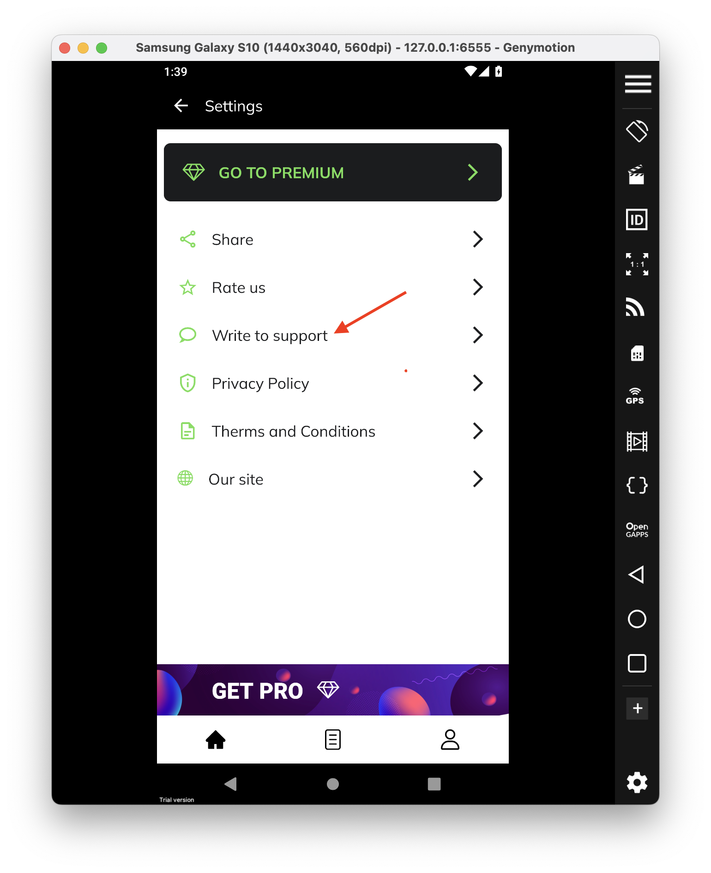
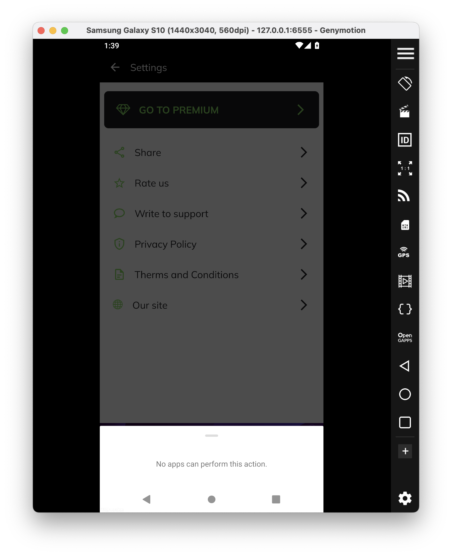
 |  | Докладний опис (Detailed discription)
ID | Короткий опис (Summary) | Кроки (STR) | Актуальный результат (Actual result) | Очікуваний результат (Expected result) | Важливість (Severity) | Терміновість (Priority)
1 | При спробі написати у підтримку, додаток не переспрямовує на сайт продукту | 1) Запустити додаток CV Maker 2) У розділі "Settings " обрати третій розділ "Write to support" | З'являється вікно з повідомленням про помилку "No apps can perfom this action" | Додаток спрямовує користувача на сайт продукту у розділ підтримки | Важливий (Major) | P2 Високий (High)

